Sheet1
姓名 | 性别 | 手机号 | 邮箱 | 部门 | 职位 | 工号 | 入职时间 | 备注

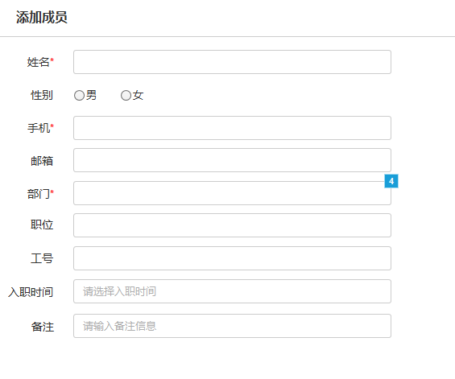

填写说明： 1.红色字段为必填字段，黑色字段为选填字段 2.手机号不得与系统中的手机号重复 3.导入文件中手机号不得重复 4.部门需从一级部门开始填写，上下级部门之间用“/”隔开，例如：“市场部/营销中心” 5.入职时间格式为“2007-10-30” 6.性别填写格式为“男”/“女”

